athrill起動方法
目次!A1
 | ６．athrill起動方法
 |  | athrillにバイナリファイル(ELF形式)を渡して起動する．
 |  | athrillが起動すると，ELFファイルのローディングメッセージ出力後，プログラムカウンタのアドレス0x0番地で停止し，コマンド入力待ちとなる．
 |  | コマンド上で，continueコマンド(c)を実行すると，バイナリファイル内のプログラムに処理が移る．

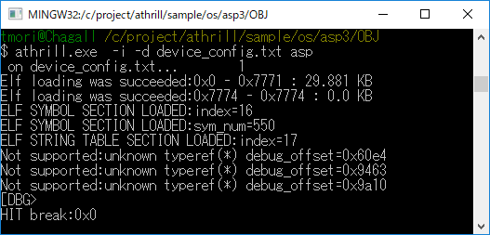

 |  | ※オプション説明
 |  | ※ -i ：インタラクションモード(デバッグするためのオプション)
 |  | ※ -d ：デバイスコンフィグファイル(athrillのカスタマイズ情報を指定する)

athrillコマンド仕様
目次!A1

 | ７．athrillコマンド仕様

 |  | ■コマンド仕様
 |  |  | athrill [-i] [-d] [-t<timeout>] <バイナリファイル(ELF形式)>

 |  | ■コマンド引数
 |  |  | オプション |  |  | 必須有無 | 説明
 |  |  | -i |  |  | △ | インタラクションモードでathrillを起動する デバッグ機能は本モードでのみ使用できる なお，-rオプションを付加することで，遠隔操作も可能となる
 |  |  | -t |  |  | △ | バックグラウンド実行モードでathrillを起動する <timeout>は，athrillが実行を終了するCPUクロック数
 |  |  | -r |  |  | × | インタラクションモードでathrillを起動する際に，本オプションを使用するとathrillを遠隔操作可能となる．本機能は，athrill_remote(後述)を通して遠隔操作することができるようになる． よって，テストシナリオをシェルプログラミング言語で記述することができる．
 |  |  | -d |  |  | × | athrillのコンフィグファイルを本オプションで指定し，細かなパラメータ変更を行うことができる．
 |  |  | -p |  |  | × | 本オプションを使用すると，２つのathrillプロセス間でFIFO通信を行うことができるようになる．２ノードのECU間通信系のテストを実現する際には本オプションを使用すると便利である．

 |  | ■コンフィグファイル仕様
 |  |  | コンフィグファイルでは，以下の形式でパラメータ定義する．

 |  |  | <パラメータ名> <値>

 |  |  | パラメータ分類 |  |  | パラメータ名 |  | 値域 | 説明
 |  |  | 共通 |  |  | DEBUG_FUNC_ENABLE_BT |  | 0..1 | 0：バックトレース機能無効 1：バックトレース機能有効(指定なし含む) バックトレース機能を有効にすると，athrillの実行に時間がかかるため，処理時間を低減したい場合に使用する
 |  |  | 共通 |  |  | DEBUG_FUNC_ENABLE_FT |  | 0..1 | 0：関数レース機能無効 1：関数レース機能有効(指定なし含む) 関数トレース機能を有効にすると，athrillの実行に時間がかかるため，処理時間を低減したい場合に使用する
 |  |  | 共通 |  |  | DEBUG_FUNC_ENABLE_PROF |  | 0..1 | 0：プロファイル機能無効 1：プロファイル機能有効(指定なし含む) プロファイル機能を有効にすると，athrillの実行に時間がかかるため，処理時間を低減したい場合に使用する
 |  |  | 共通 |  |  | DEBUG_FUNC_ENABLE_WATCH |  | 0..1 | 0：データウォッチ機能無効 1：データウォッチ機能有効(指定なし含む) データウォッチ機能を有効にすると，athrillの実行に時間がかかるため，処理時間を低減したい場合に使用する
 |  |  | 共通 |  |  | EDITOR_SEARCH_PATH_NUM |  | 1以上の整数 | デバッグ機能でソースファイルと連携する場合，ソースコードのパス指定したい場合に使用する． 本パラメータは，パス候補の数である． ※ビルド環境と異なる環境でデバッグする場合に使用する．
 |  |  | 共通 |  |  | EDITOR_SEARCH_PATH_<n> |  | <ファイルパス※> ※形式：MinGWのファイルパス表現 | EDITOR_SEARCH_PATH_NUMで指定した数だけファイルパスを指定する． <n>は，0からの連番とすること．
 |  |  | V850固有 |  |  | DEVICE_CONFIG_TIMER_FD |  | 32以上の整数 | V850ES/FK3のタイマデバイスは，分周機能対応していない． そのため，本パラメータで分周値を指定する．

 |  |  | ■設定例(device_config.txt)
 |  |  | EDITOR_SEARCH_PATH_NUM 3 EDITOR_SEARCH_PATH_0 /c/project/sample_code/folder1/ EDITOR_SEARCH_PATH_1 /c/project/sample_code/folder2/ EDITOR_SEARCH_PATH_2 /c/project/sample_code/folder3/ DEBUG_FUNC_ENABLE_FT 1 DEBUG_FUNC_ENABLE_BT 0 DEBUG_FUNC_ENABLE_PROF 0 DEBUG_FUNC_ENABLE_WATCH 0 DEVICE_CONFIG_TIMER_FD 64

 |  | ■athrill_remote仕様
 |  |  | athrill_remoteは，athrillを遠隔操作でデバッグ可能にするコマンドである．
 |  |  | ※athrillは-rオプションで起動すること．

 |  |  | コマンド仕様は以下の通り．

 |  |  |  | athrill_remote <athrill debug command>
 |  |  |  | <athrill debug command>：デバッグ機能一覧にある一連のデバッグコマンド

 |  |  | athrill_remoteは，PC内のUDP通信で実現されている．
 |  |  | 使用するポート番号は以下の通り．
 |  |  |  | サーバー側：49152
 |  |  |  | クライアント側：49153

 |  |  | ポート番号を変更したい場合は，athrill内のcpuemu_config.hの以下のパラメータ値を変更することで対応できる．

 |  |  |  | #define CPUEMU_CONFIG_CUI_EMULATOR_PORTNO 49152
 |  |  |  | #define CPUEMU_CONFIG_CUI_CLIENT_PORTNO 49153

 |  |  | コマンド実行例
 |  |  |  | ■athrill側
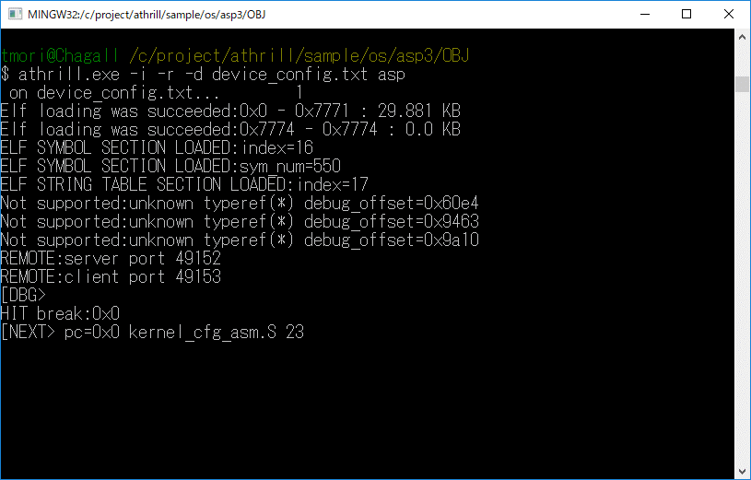

 |  |  |  | ■athrill_remote側
 |  |  |  |  | continueコマンド実行すると，athrill側が動き始める
 |  |  |  |  | 以降，通常のインタラクションモードと同じ方法でデバッグすることができる．
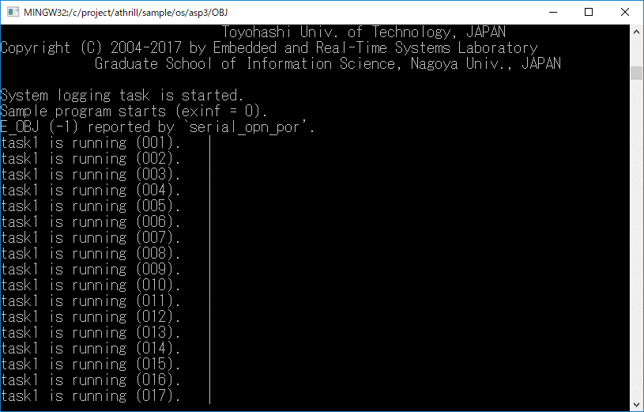
athrillが動き始める

 |  | ■FIFO通信仕様
 |  |  | (T.B.D)CANの外部通信ができるようになるため，必須機能ではなくなった．要望あればマニュアル化を検討する．

付録
目次!A1
 | ８．付録
 |  | ８．１ athrill構成

CPUエミュレータ
デバッガ
CPU
端末
---------------------------------------
@DBG>b 0x100
setted break point:0x100
：

バイナリファイル
0012060 0000 0000 001f 0000 0001 0000 0006 0000
0012100 0000 0000 0034 0000 0194 0000 0000 0000
0012120 0000 0000 0004 0000 0000 0000 001b 0000
0012140 0009 0000 0000 0000 0000 0000 1b60 0000
0012160 00c8 0000 0014 0000 0001 0000 0004 0000
0012200 0008 0000 0025 0000 0001 0000 0003 0000
0012220 0000 0000 01c8 0000 0000 0000 0000 0000

ロード
メモリバス

内蔵メモリ
(ROM)
内蔵メモリ
(RAM)
周辺デバイス

INTC
ADC

CAN
Timer

Serial

目次!A1
 |  |  | ８．２ athrill設計方針
 |  |  | athrillがサポートするターゲットはV850ES/FK3であるが，将来的な拡張を考慮して，１ターゲットに限定した作りにはするべきではない．
 |  |  | そのため，athrillの基本的な設計方針を以下のように定義した．
 |  |  | 設計方針 |  | 内容
 |  |  | 静的構造 |  | 基本的なCPUアーキテクチャをそのままソフトウェア構造に落とし込み，直感的にわかりやすい機能配置を行う(下図)．
 |  |  | 動的構造 |  | デバッグを容易にするため，CPUエミュレータの実行シーケンスは，Main処理が各機能実行部を順番にトリガする構造とする．
 |  |  | 拡張性 |  | 将来的にV850以外のCPUにも対応できるように，ターゲット依存層と非依存層を分離した構造とする (V850は１インスタンスという想定)．
 |  |  | エミュレーション範囲 | CPU | 使用頻度が高いCPU命令を優先的に選定(命令一覧シート参照)．
 |  |  |  | デバイス | 組み込みソフトウェア開発で利用頻度が高いデバイスを選定(デバイス一覧シート参照)．

 |  |  | 機能名 |  |  | 役割
 |  |  | Main |  |  | 各機能の実行
 |  |  | Debugger |  |  | デバッグ機能
 |  |  | Cpu |  |  | CPU命令のデコードおよび実行
 |  |  | Bus |  |  | メモリバスの実現
 |  |  | Device |  |  | デバイス機能
 |  |  |  | InterruptController |  | 割り込みコントローラ
 |  |  |  | Peripheral |  | 周辺デバイス(タイマ，ADC，CAN等はこの配下で実現される)
 |  |  |  | MemoryProtectionUnit |  | メモリプロテクションユニット．将来的にはパーティション構成を実現する際に利用する予定．
 |  |  | DeviceExternalOperation |  |  | デバイスのデバッグ用のコールバック関数I/F デバッガ側でこのI/Fを実装することで，デバッガ連携が可能となる．

